Sheet1
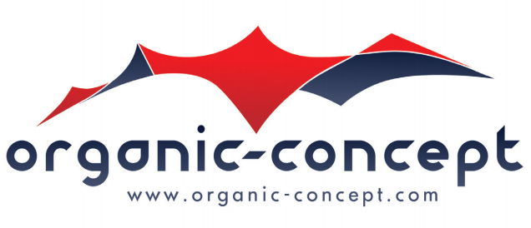
 |  |  |  | LEVERINGSBON / BON DE LIVRAISON

 |  |  |  | BESTEMMELING / DESTINAIRE

FACTURATIEADRES / ADRESSE DE FACTURATION
Organic-Concept nv/sa
Ikaroslaan 71, 1930 Zaventem
BTW/TVA: BE0807.879.247
Tel: +32 2 709 09 50 - Fax: +32 2 709 09 51

BIJ FACTURATIE TE VERMELDEN / A RAPPELER LORS DE LA FACTURATION
Datum Date | Uw offerte Votre offre |  | Job nummer Numéro du job

OMSCHRIJVING DESCRIPTION |  |  |  | AANTAL QUANTITE | EENHEIDSPRIJS PRIX UNITAIRE | TOTAAL TOTAL

De klant bevestigd de hierboven vermelde goederen in goede staat en zonder gebreken te hebben ontvangen. Alle gebreken dienen hieronder vermeld te worden. / Le client confirme avoir reçu les materiaux mentionnés ci-dessus en bonne état et sans défauts. Tous le défauts doivent être mentionnés c-dessous. |  |  |  | TOTAAL EXCL. BTW TOTAL HORS TVA

OPMERKINGEN / REMARQUES

LEVERING / LIVRAISON
Adres / Adresse |  |  |  | Datum / Date |  | Uur / Heure

ALGEMENE VOORWAARDEN / CONDITIONS GENERALES
zie ommezijde a.u.b. / voir verso s.v.p.
NAAM EN HANDTEKENING VAN DE VERKOPER NOM ET SIGNATURE DU VENDUER |  |  |  | NAAM EN HANTEKENING VAN DE KOPER NOM ET SIGNATURE DE L'ACHETEUR

Conditions Génerales |  | au verso
Algemene Voorwaarden |  | op achterzijde

